Esta. OAI-MIVHED-abril_jun-2026
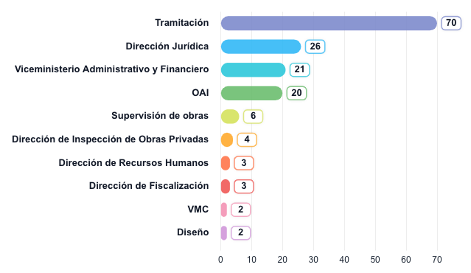
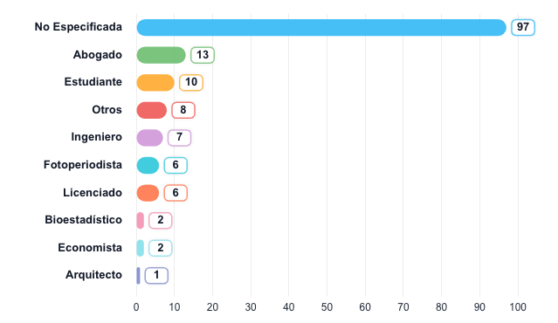
ESTADÍSTICAS · OAI MIVHED
Ministerio de Vivienda, Hábitat y Edificaciones · Dirección de Acceso a la Información Pública (OAI)
🔍 Año: 2026 · Trim.: Q2-2026
Generado: 17/07/2026 16:18:11 | Total registros: 160
TOTAL SOLICITUDES | FINALIZADAS | EN PROCESO |  | CUMPLIMIENTO |  | VENCIDAS
160 | 150 | 2 |  | 94% |  | 1

registros en el período | 93.8% de cumplimiento | solicitudes activas |  | 150 de 160 finalizadas |  | superaron compromiso OAI

📅 SOLICITUDES POR MES


📊 DISTRIBUCIÓN DE ESTADOS


👥 GÉNERO · 📡 VÍA DE RECEPCIÓN
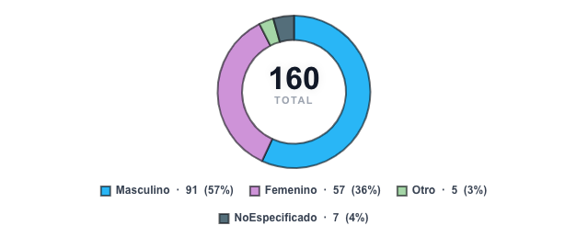


👤 CARGA POR RESPONSABLE / ANALISTA


📈 TENDENCIA MENSUAL · 🔄 PIPELINE
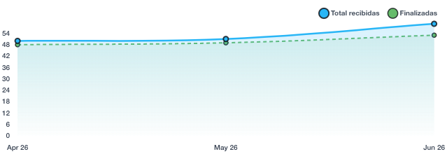
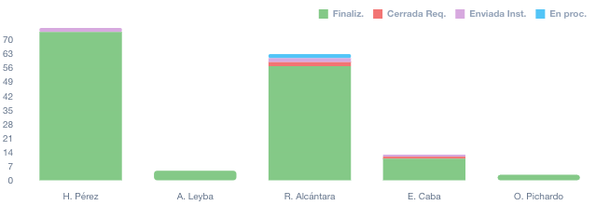

💼 TOP 10 PROFESIÓN · 🏢 TOP 10 DEPARTAMENTO
📅 Solicitudes por Mes — Detalle
Mes |  |  | Solicitudes |  | % del Total
Abr 2026 |  |  | 50 |  | 31.3%
May 2026 |  |  | 51 |  | 31.9%
Jun 2026 |  |  | 59 |  | 36.9%

📋 Distribución por Estado — Detalle
Estado |  |  | Cantidad |  | % del Total
Finalizada |  |  | 150 |  | 93.8%
Enviada a otra institución |  |  | 5 |  | 3.1%
Cerrada a requerimiento del ciudadano |  |  | 3 |  | 1.9%
En proceso |  |  | 2 |  | 1.3%

👥 Distribución por Género — Detalle
Género |  |  | Cantidad |  | % del Total
Masculino |  |  | 91 |  | 56.9%
Femenino |  |  | 57 |  | 35.6%
NoEspecificado |  |  | 7 |  | 4.4%
Otro |  |  | 5 |  | 3.1%

📡 Vía de Recepción — Detalle
Canal de Recepción |  |  | Cantidad |  | % del Total
SAIP |  |  | 116 |  | 72.5%
Comunicación |  |  | 38 |  | 23.8%
Otro |  |  | 2 |  | 1.3%
Formulario |  |  | 2 |  | 1.3%
OAI |  |  | 1 |  | 0.6%
Correo |  |  | 1 |  | 0.6%

👤 Carga por Analista / Responsable — Detalle
Analista |  |  | Solicitudes |  | % del Total
H. Pérez |  |  | 76 |  | 47.5%
R. Alcántara |  |  | 63 |  | 39.4%
E. Caba |  |  | 13 |  | 8.1%
A. Leyba |  |  | 5 |  | 3.1%
O. Pichardo |  |  | 3 |  | 1.9%

💼 Top 10 · Perfil Ocupacional — Detalle
Profesión |  |  | Cantidad |  | % del Total
No Especificada |  |  | 97 |  | 60.6%
Abogado |  |  | 13 |  | 8.1%
Estudiante |  |  | 10 |  | 6.3%
Otros |  |  | 8 |  | 5%
Ingeniero |  |  | 7 |  | 4.4%
Fotoperiodista |  |  | 6 |  | 3.8%
Licenciado |  |  | 6 |  | 3.8%
Bioestadístico |  |  | 2 |  | 1.3%
Economista |  |  | 2 |  | 1.3%
Arquitecto |  |  | 1 |  | 0.6%

🏢 Top 10 · Por Departamento — Detalle
Departamento / Unidad |  |  | Cantidad |  | % del Total
Tramitación |  |  | 70 |  | 43.8%
Dirección Jurídica |  |  | 26 |  | 16.3%
Viceministerio Administrativo y Financiero |  |  | 21 |  | 13.1%
OAI |  |  | 20 |  | 12.5%
Supervisión de obras |  |  | 6 |  | 3.8%
Dirección de Inspección de Obras Privadas |  |  | 4 |  | 2.5%
Dirección de Recursos Humanos |  |  | 3 |  | 1.9%
Dirección de Fiscalización |  |  | 3 |  | 1.9%
VMC |  |  | 2 |  | 1.3%
Diseño |  |  | 2 |  | 1.3%

